TDB
TABLEAU DE BORD DE SUIVI DES ACTIONS
NOMBRE TOTAL DE NON CONFT
40
AVANCEMENT
MOYEN DES ACTIONS
72%
DUREE MOYEN RESTANT EN JOURS
34,25

NOMBRE DE NON CONFORMITE/PROCESSUS
 | Total
M-01 | 22
M-02 | 2
M-03 | 1
M-04 | 3
O-01 | 1
O-02 | 1
O-03 | 5
O-04 | 3
O-05 | 1
S-05 | 1
Traitement des actions
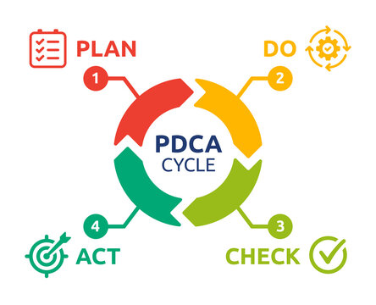
SUIVI DES ACTION
9
9
7
11
7
15

Nombre d'actions par responsable
TAUX MOYEN DE TRAITEMENT
 | Total
M-01 | 70%
M-02 | 60%
M-03 | 80%
M-04 | 80%
O-01 | 20%
O-02 | 100%
O-03 | 68%
O-04 | 87%
O-05 | 60%
S-05 | 100%
NOMBRE ECART PAR SOURCE
 | Total
Audit | 11
Autre | 6
Produit non conforme | 6
Réclamation client | 11
Revue de direction | 6

